Sheet1
No. | 작가명(국영문) | 국가명 | 이미지 | 작품명 | 제작년도 | 재료(국영문) | 크기(H세로×W가로(×D너비(조각) ㎝) | 작가 프로필 사진 | 작가 약력(국영문) | 작품설명
1 | 김덕한(Kim Deok Han) b.1981 | 대한민국 | 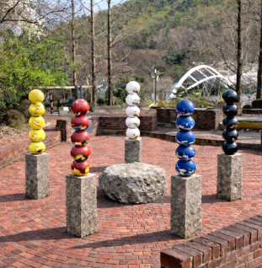 | <OVERLAID : 공존의 균형> OVERLAID : Harmony in Coexistence | 2026 | 스테인레스 스틸에 우레탄 도장, 고흥석, 마정석 Urethane paint on Stainless steel, Goheung granite, Majeong stone | 250 x 35 x 35cm (each) 가변설치 Dimensions variable |  | 주요 개인전 2025 Layered Time, Forms of Memory, 화이트스톤 갤러리, 서울 2024 TRACE OF TIME, 화이트스톤 갤러리, 베이징, 중국 2020 Journey Through the Veil of Time, 이응노미술관, 대전 Solo Exhibitions 2025 Layered Time, Forms of Memory, Whitestone Gallery, Seoul 2024 TRACE OF TIME, Whitestone Gallery, Beijing, China 2020 Journey Through the Veil of Time, Lee Ungno Museum, Daejeon 주요 단체전 2025 한국현대미술특별전 : 축(꺾이지 않는 마음), 주인도한국문화원, 뉴델리, 인도 2023 KEEM & KIM'S GLOWING OVERLAID HOUR, 아트베이스 26SQM (박서보 재단), 서울, 한국 2022 달의 심장, 해의 심장, 선화랑 개관 45주년 기념전, 선화랑, 서울, 한국 Group Exhibitions 2025 Special Exhibition of Korean Contemporary Art: Axis (An Unbreakable Spirit), Korean Cultural Center India, New Delhi, India 2023 KEEM & KIM'S GLOWING OVERLAID HOUR, Art Base 26SQM (Park Seo Bo Foundation), Seoul 2022 The Heart of the Moon, The Heart of the Sun (45th Anniversary Exhibition), Sun Gallery, Seoul | <OVERLAID : 공존의 균형>은 서로 다른 색과 형태가 하나의 공간 안에서 조화를 이루는 과정을 표현한 공공 조형물이다. 오방색으로 구성된 구체들은 각각 시간, 기억, 관계의 층위를 상징하며, 수직으로 중첩된 구조를 통해 축적과 균형의 의미를 드러낸다. 중앙의 자연석은 시간의 중심이자 장소의 기억을 상징하며, 주변의 수직 조형물들은 그 주위를 감싸며 공존과 연결의 질서를 형성한다. OVERLAID: Harmony of Coexistence is a public sculpture that expresses the harmony of diverse colors and forms within a shared space. The spheres, composed of the five traditional Korean colors (Obangsaek), symbolize the layered dimensions of time, memory, and relationships. Their vertically stacked arrangement conveys the accumulation of experiences and the pursuit of balance. At the center, a natural stone represents the core of time and the memory of place, while the surrounding vertical sculptures embrace it, creating an ordered structure that embodies coexistence, connection, and harmony.

